Summary table
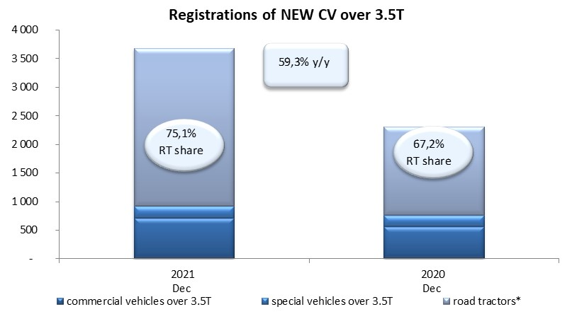
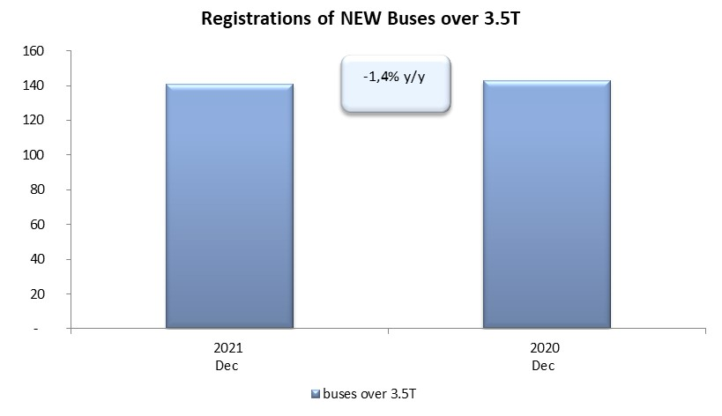
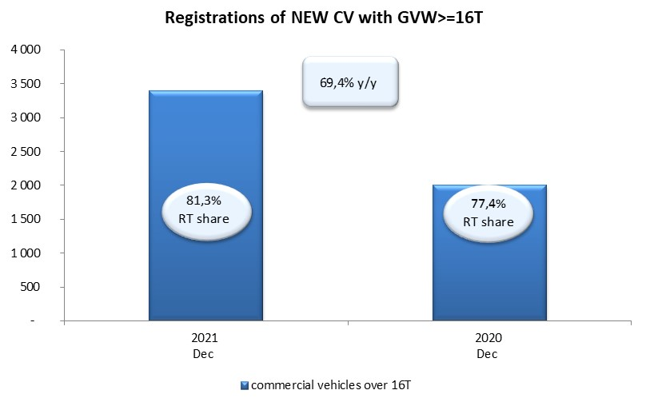
PZPM based on CEP (Central Register of Vehicles) |  |  |  |  |  | 05/01/2022
 |  |  |  |  |  | units
FIRST REGISTRATIONS OF NEW COMMERCIAL VEHICLES OVER 3.5T
 | 2021 Dec | 2020 Dec | % change y/y | 2021 Jan - Dec | 2020 Jan - Dec | % change y/y
CV - TOTAL | 3,677 | 2,308 | 59.3% | 32,684 | 20,672 | 58.1%
commercial vehicles over 3.5T | 704 | 557 | 26.4% | 6,665 | 4,969 | 34.1%
special vehicles over 3.5T | 212 | 200 | 6.0% | 1,129 | 1,238 | -8.8%
road tractors* | 2,761 | 1,551 | 78.0% | 24,890 | 14,465 | 72.1%
BUSES - TOTAL | 141 | 143 | -1.4% | 1,356 | 1,486 | -8.7%
COMMERCIAL VEHICLES - TOTAL | 3,818 | 2,451 | 55.8% | 34,040 | 22,158 | 53.6%
*/ The data does not cover new registrations of domestic producers their own brands

